圖表索引
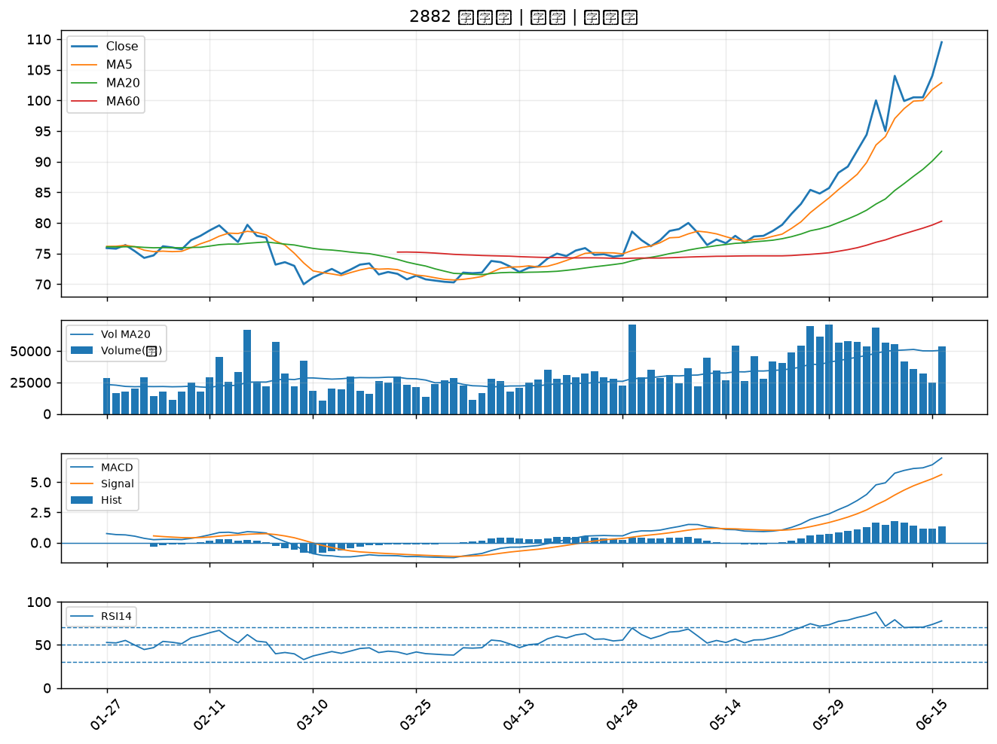
股票代號 | 股票名稱 | 市場 | 買進觀察分級 | 主力突破分數 | 圖表路徑
2342 | 茂矽 | 上市 | A級 | 7 | output/charts/20260616/2342_茂矽.png
6488 | 環球晶 | 上櫃 | A級 | 7 | output/charts/20260616/6488_環球晶.png
6834 | 天二科技 | 上市 | A級 | 6 | output/charts/20260616/6834_天二科技.png
2302 | 麗正 | 上市 | A級 | 6 | output/charts/20260616/2302_麗正.png
3044 | 健鼎 | 上市 | A級 | 6 | output/charts/20260616/3044_健鼎.png
3527 | 聚積 | 上櫃 | A級 | 6 | output/charts/20260616/3527_聚積.png
5230 | 雷笛克光學 | 上櫃 | A級 | 6 | output/charts/20260616/5230_雷笛克光學.png
6209 | 今國光 | 上市 | A級 | 5 | output/charts/20260616/6209_今國光.png
5880 | 合庫金 | 上市 | A級 | 5 | output/charts/20260616/5880_合庫金.png
6517 | 保勝光學 | 上櫃 | A級 | 5 | output/charts/20260616/6517_保勝光學.png
6259 | 百徽 | 上櫃 | A級 | 5 | output/charts/20260616/6259_百徽.png
2527 | 宏璟 | 上市 | A級 | 5 | output/charts/20260616/2527_宏璟.png
5483 | 中美晶 | 上櫃 | A級 | 4 | output/charts/20260616/5483_中美晶.png
2867 | 三商壽 | 上市 | A級 | 4 | output/charts/20260616/2867_三商壽.png
3630 | 新鉅科 | 上櫃 | A級 | 4 | output/charts/20260616/3630_新鉅科.png
6292 | 迅德 | 上櫃 | A級 | 4 | output/charts/20260616/6292_迅德.png
8131 | 福懋科 | 上市 | A級 | 4 | output/charts/20260616/8131_福懋科.png
4958 | 臻鼎-KY | 上市 | A級 | 3 | output/charts/20260616/4958_臻鼎-KY.png
3003 | 健和興 | 上市 | A級 | 3 | output/charts/20260616/3003_健和興.png
2884 | 玉山金 | 上市 | A級 | 3 | output/charts/20260616/2884_玉山金.png
4976 | 佳凌 | 上市 | A級 | 3 | output/charts/20260616/4976_佳凌.png
1907 | 永豐餘 | 上市 | A級 | 3 | output/charts/20260616/1907_永豐餘.png
1905 | 華紙 | 上市 | B級 | 5 | output/charts/20260616/1905_華紙.png
5302 | 太欣 | 上櫃 | B級 | 5 | output/charts/20260616/5302_太欣.png
2851 | 中再保 | 上市 | B級 | 5 | output/charts/20260616/2851_中再保.png
6156 | 松上 | 上櫃 | B級 | 5 | output/charts/20260616/6156_松上.png
6182 | 合晶 | 上櫃 | B級 | 4 | output/charts/20260616/6182_合晶.png
2633 | 台灣高鐵 | 上市 | B級 | 4 | output/charts/20260616/2633_台灣高鐵.png
2412 | 中華電 | 上市 | B級 | 4 | output/charts/20260616/2412_中華電.png
2882 | 國泰金 | 上市 | B級 | 3 | output/charts/20260616/2882_國泰金.png

2342 茂矽｜A級
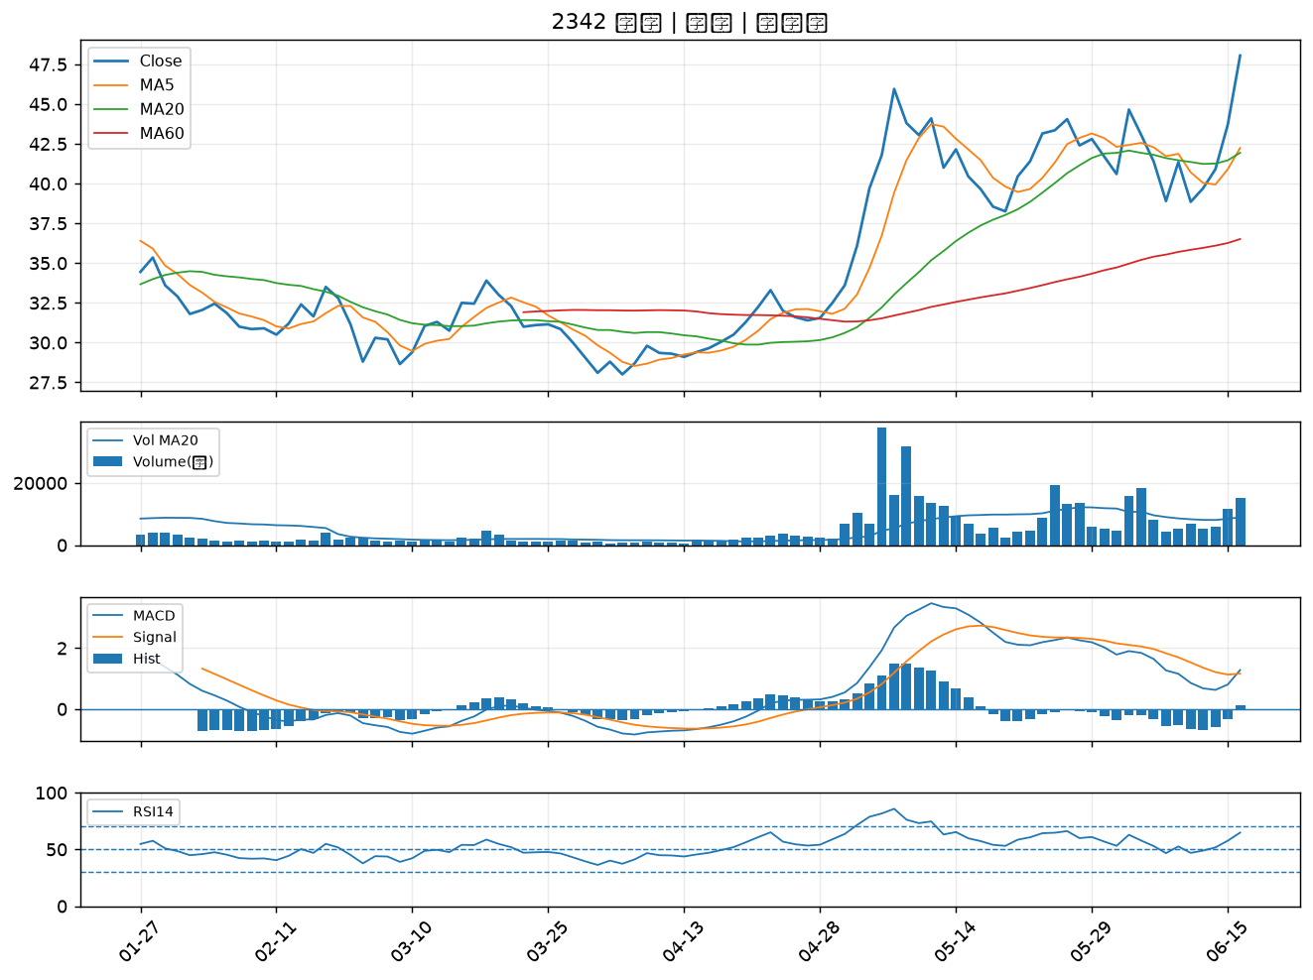

6488 環球晶｜A級
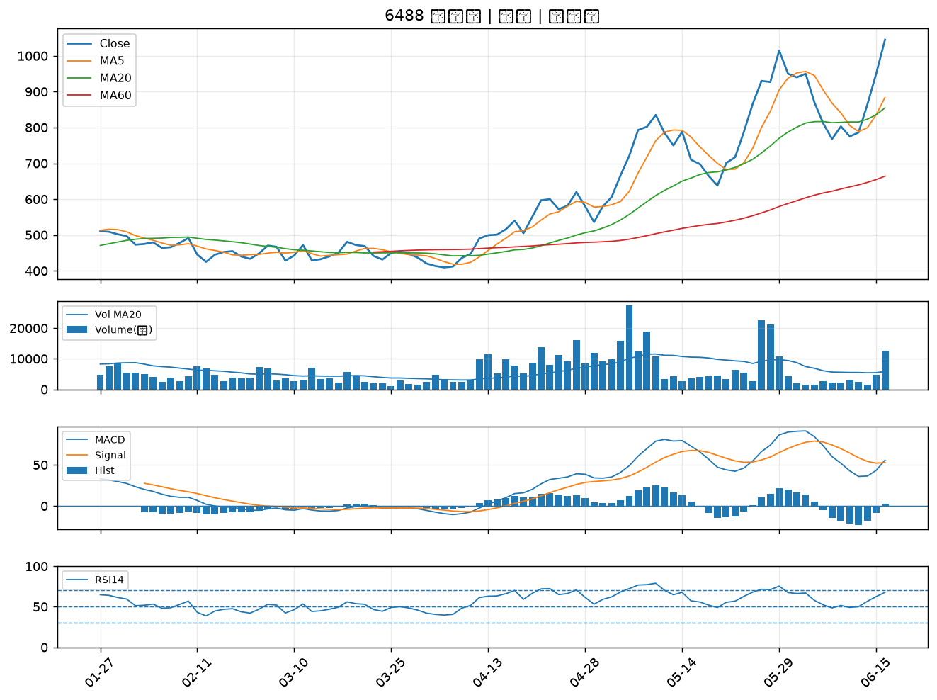

6834 天二科技｜A級
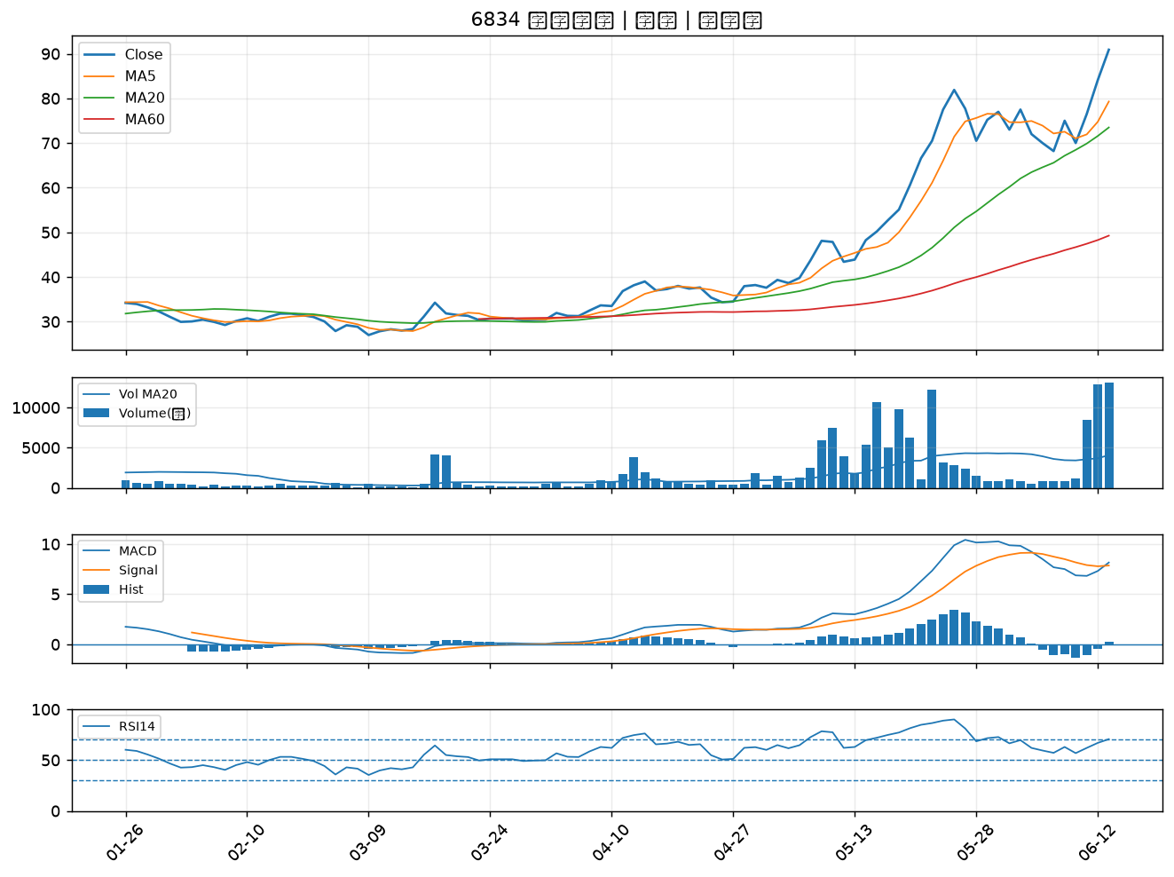

2302 麗正｜A級
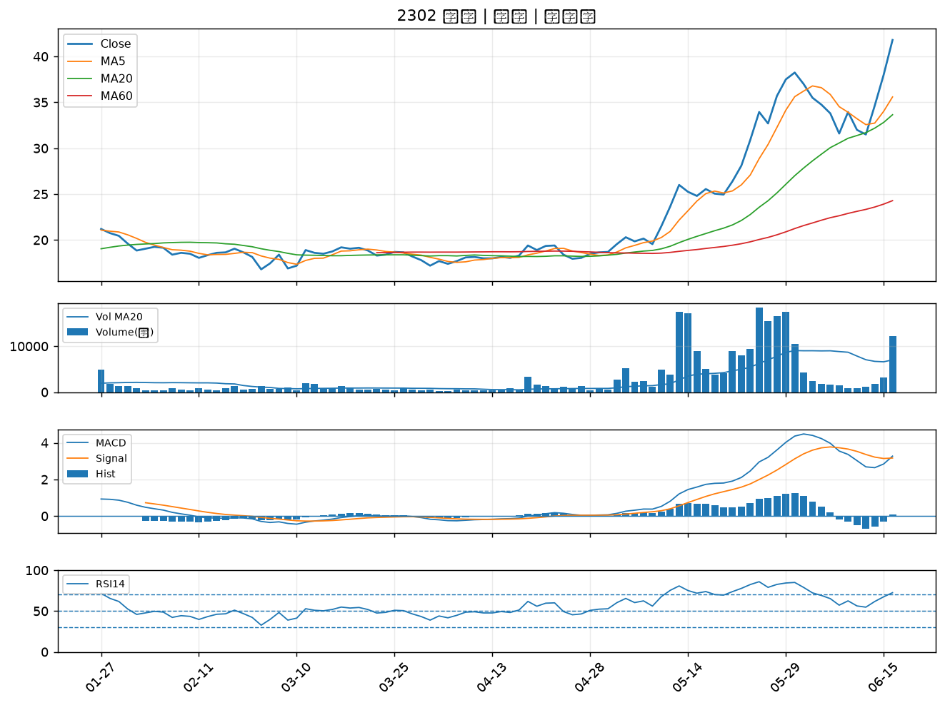

3044 健鼎｜A級
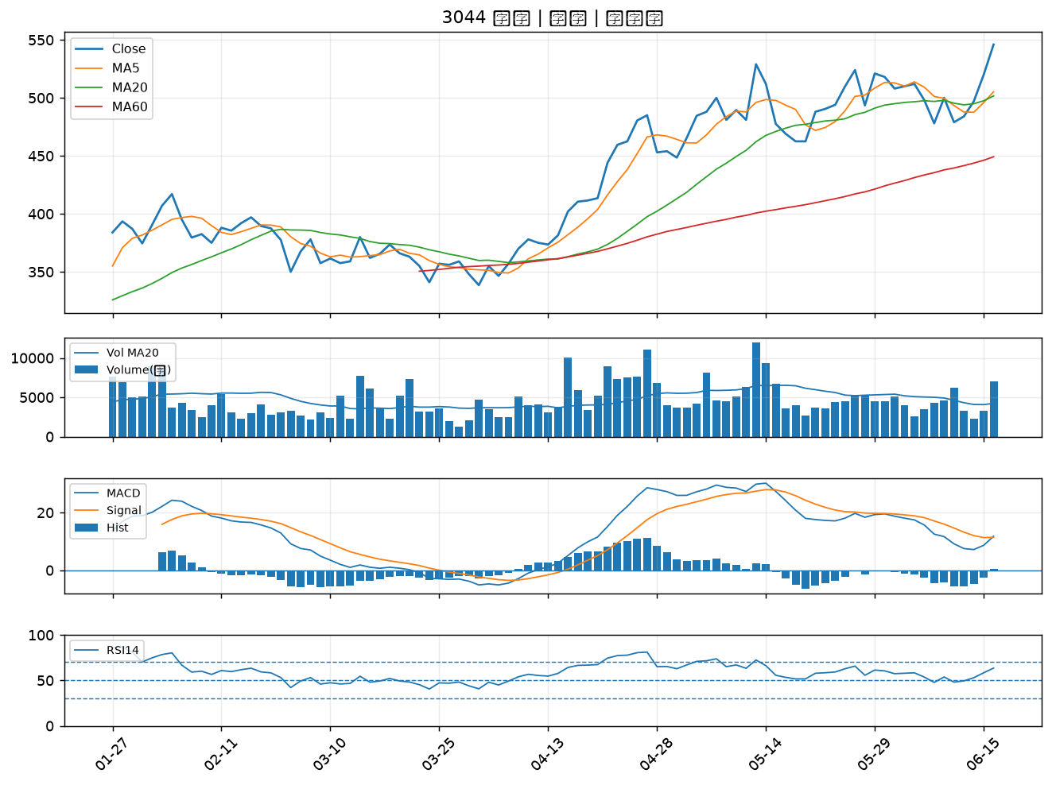

3527 聚積｜A級
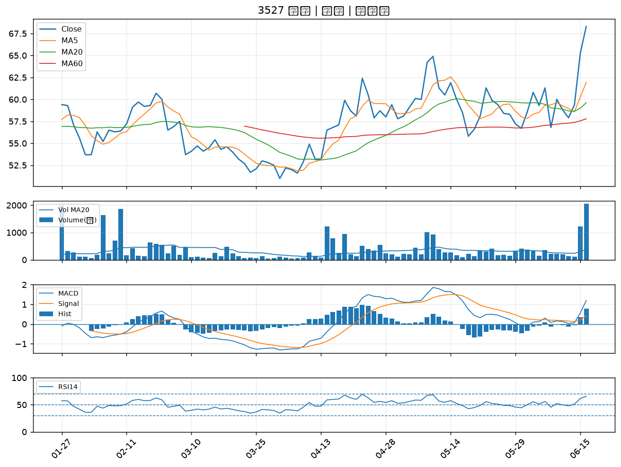

5230 雷笛克光學｜A級
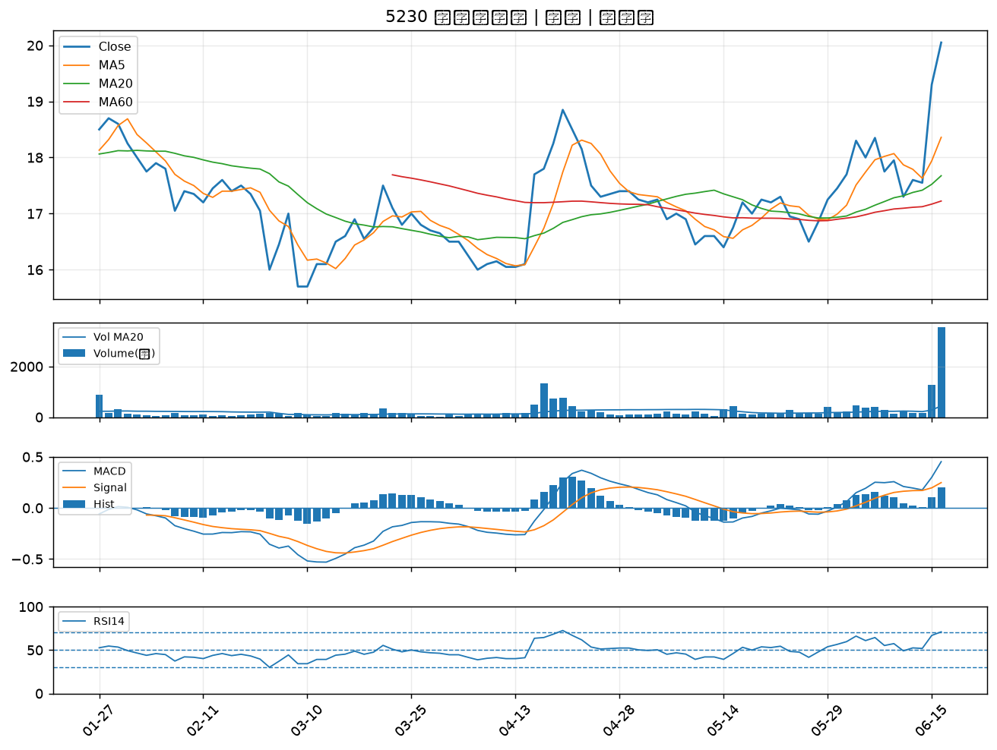

6209 今國光｜A級
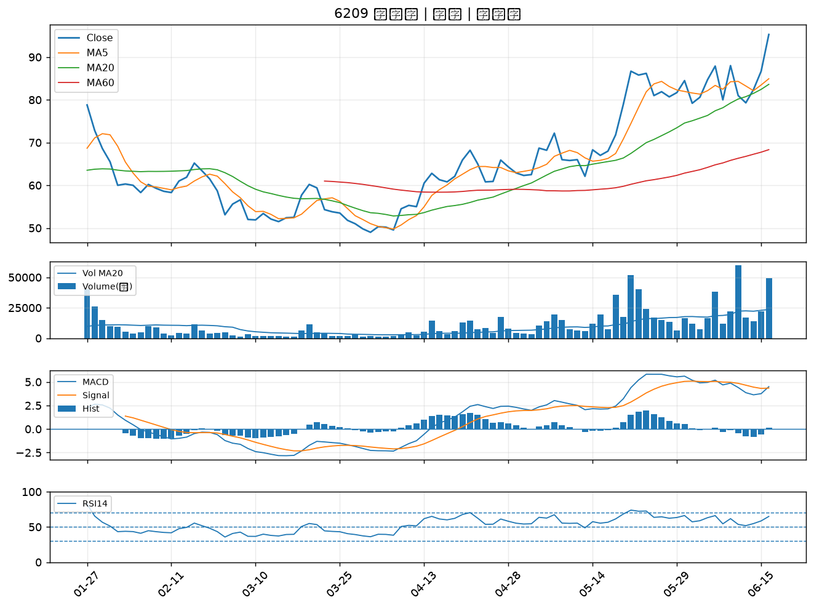

5880 合庫金｜A級
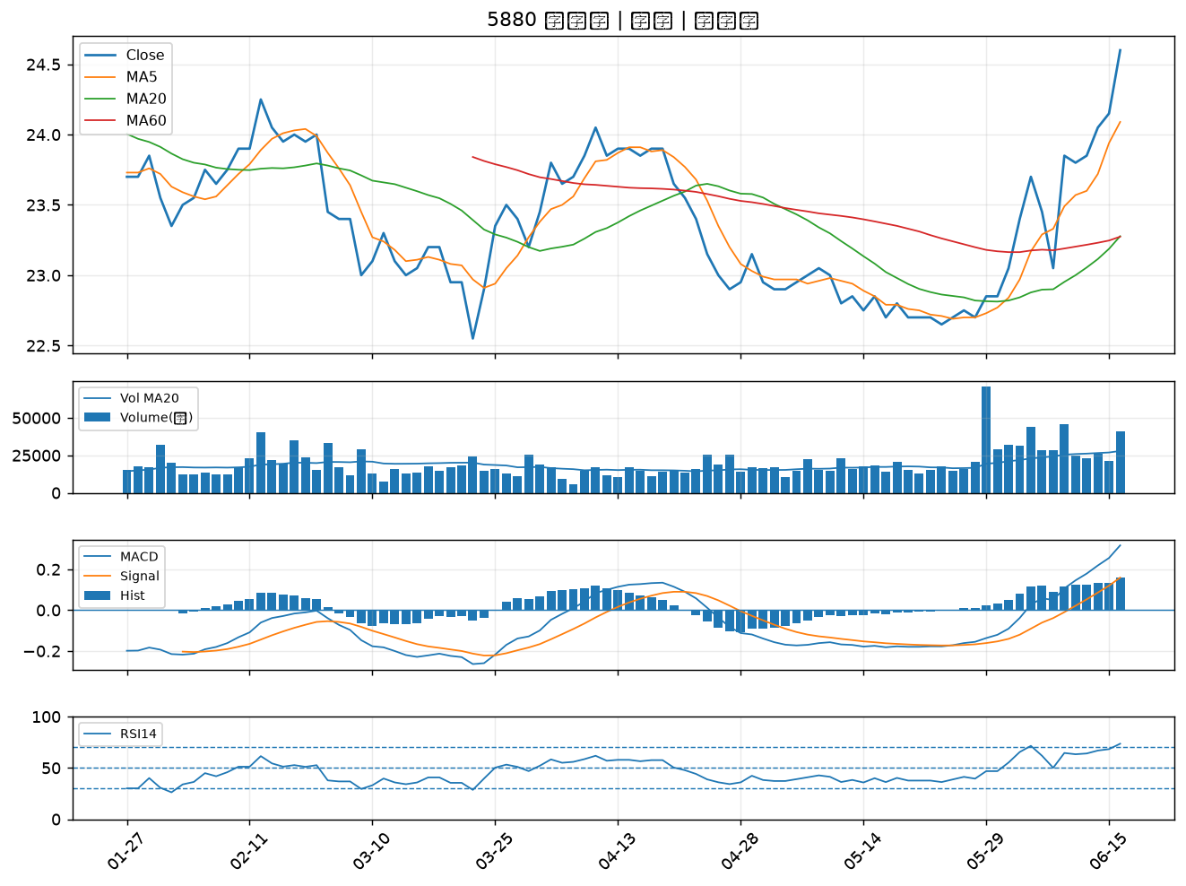

6517 保勝光學｜A級
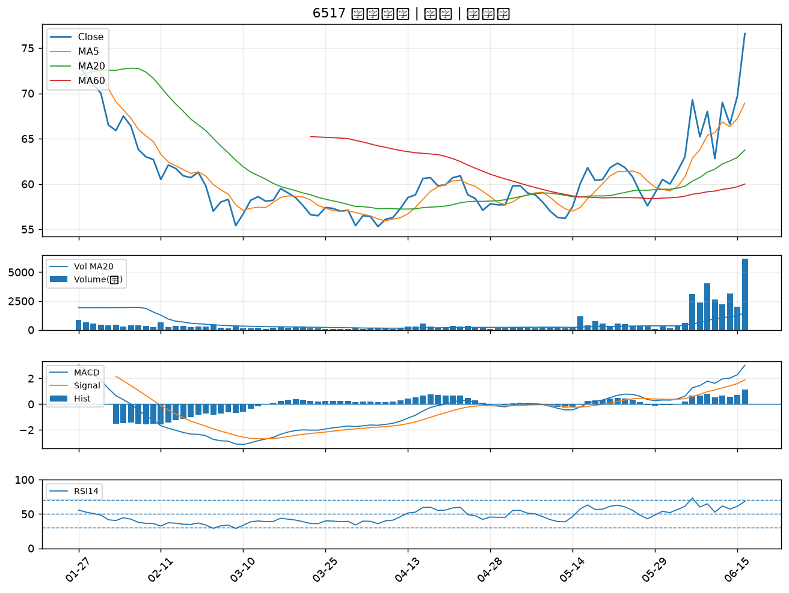

6259 百徽｜A級
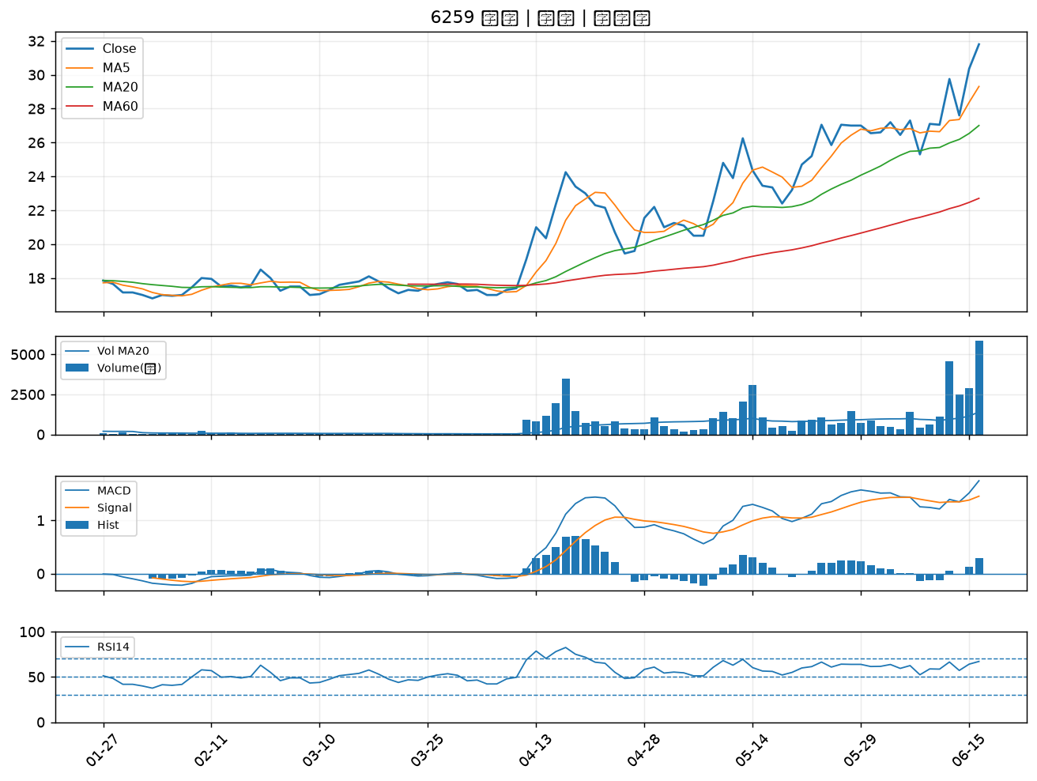

2527 宏璟｜A級
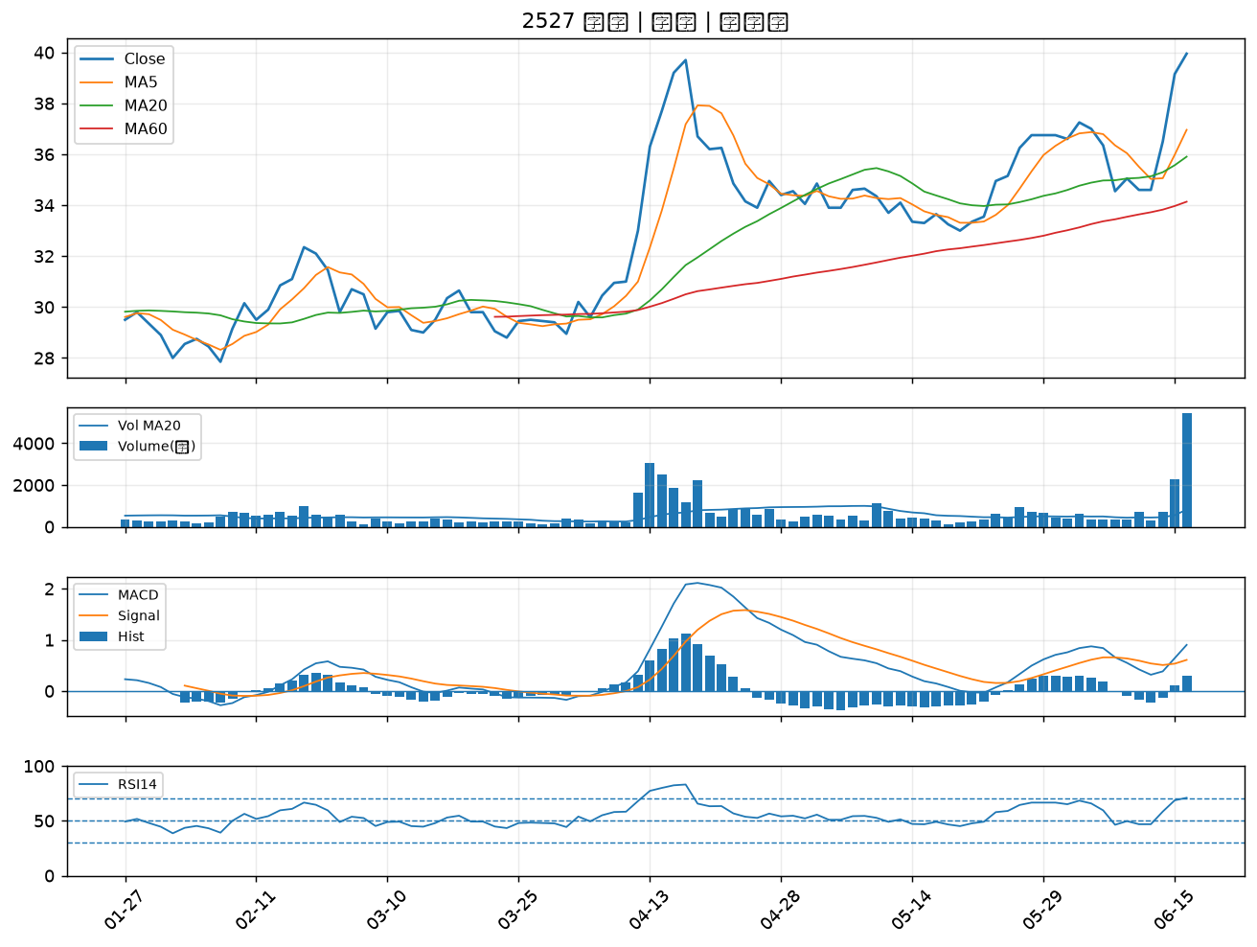

5483 中美晶｜A級
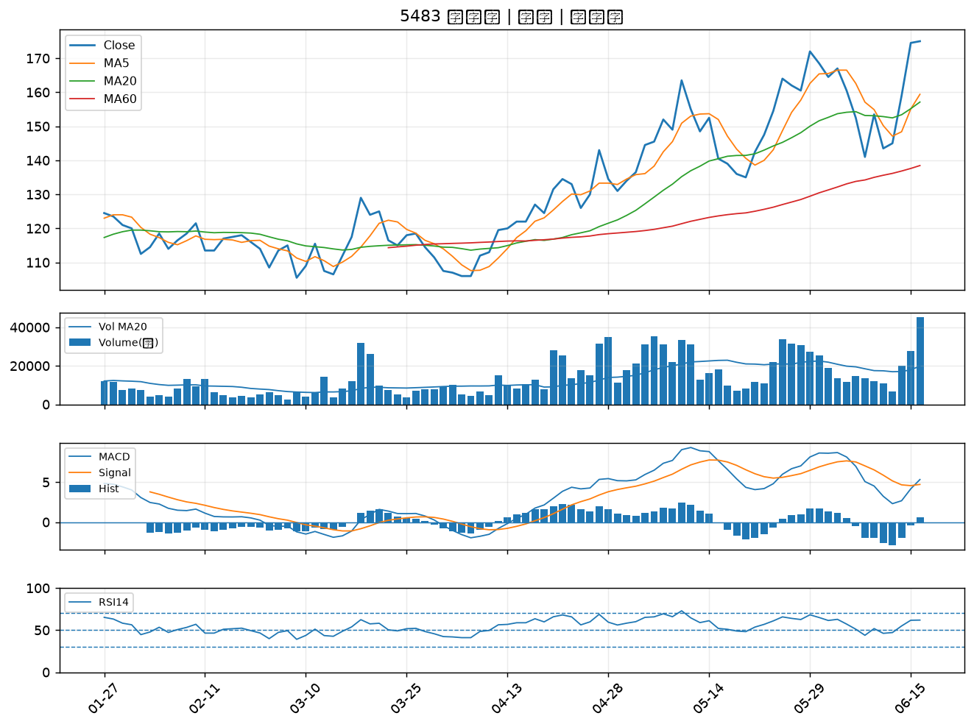

2867 三商壽｜A級
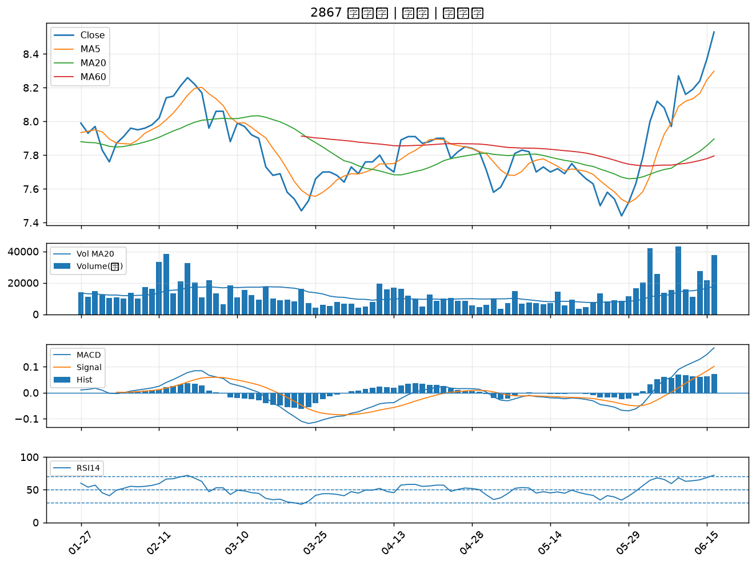

3630 新鉅科｜A級
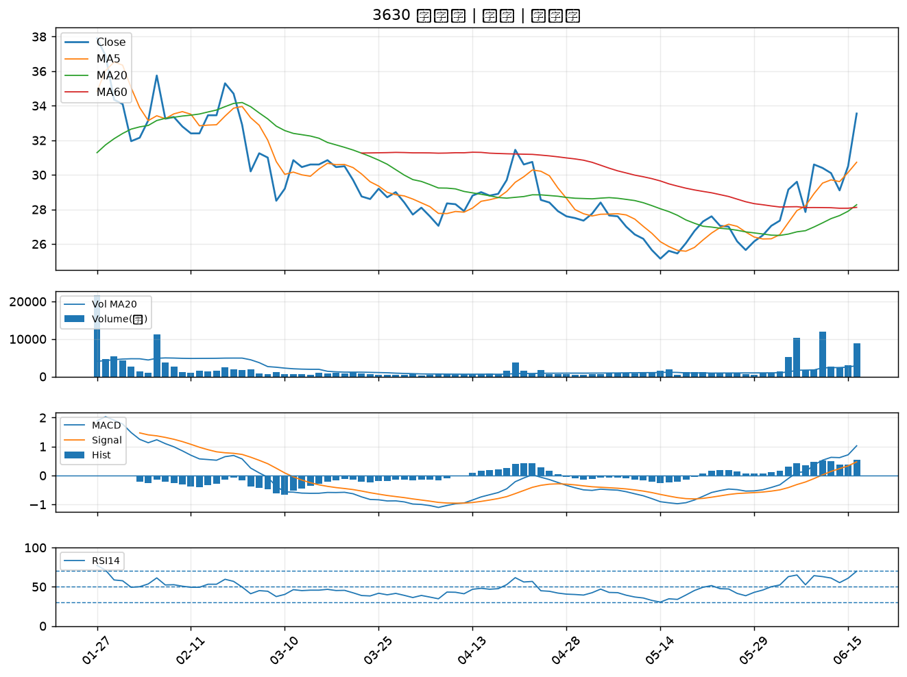

6292 迅德｜A級
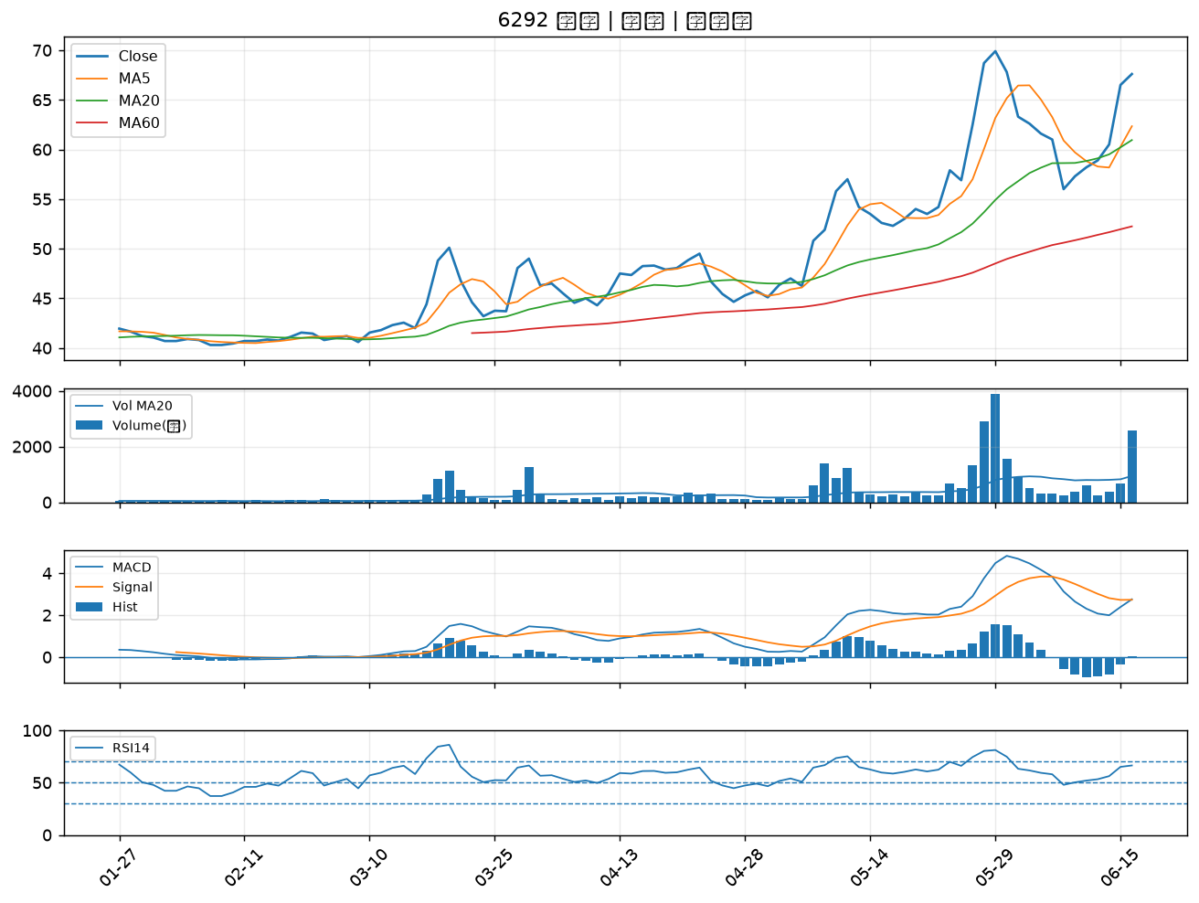

8131 福懋科｜A級
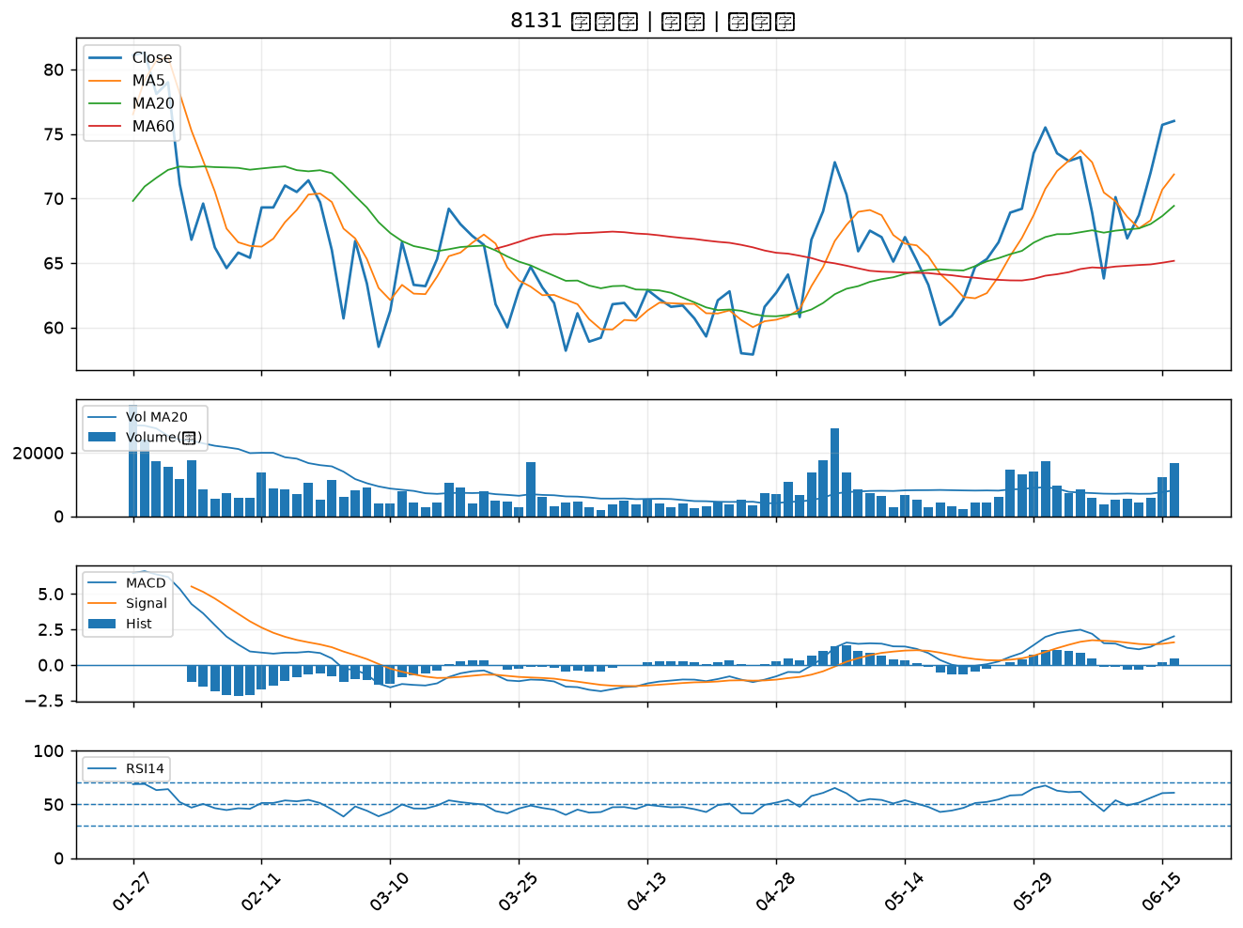

4958 臻鼎-KY｜A級
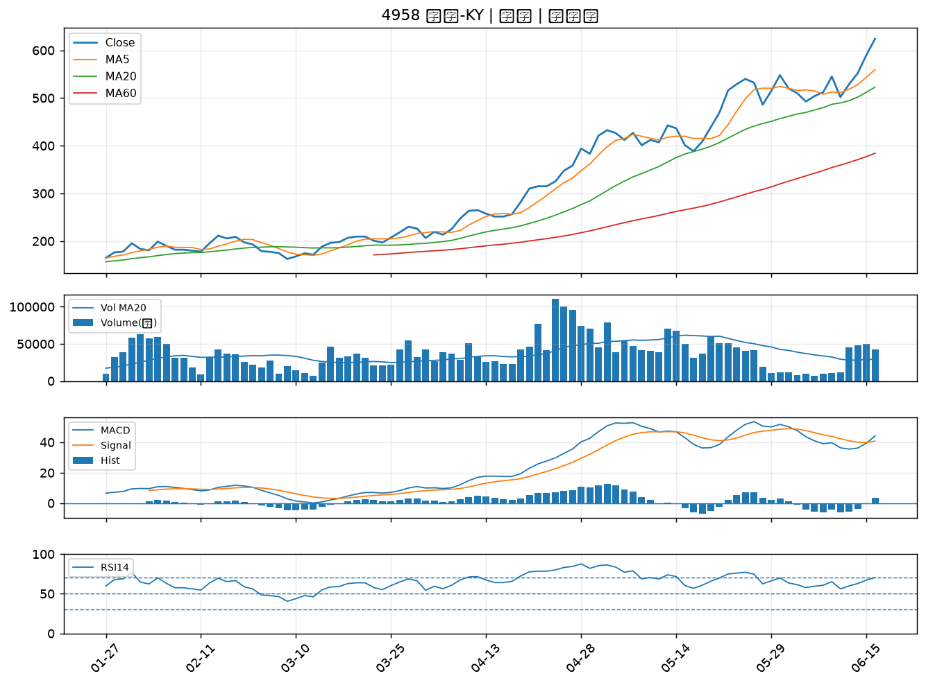

3003 健和興｜A級
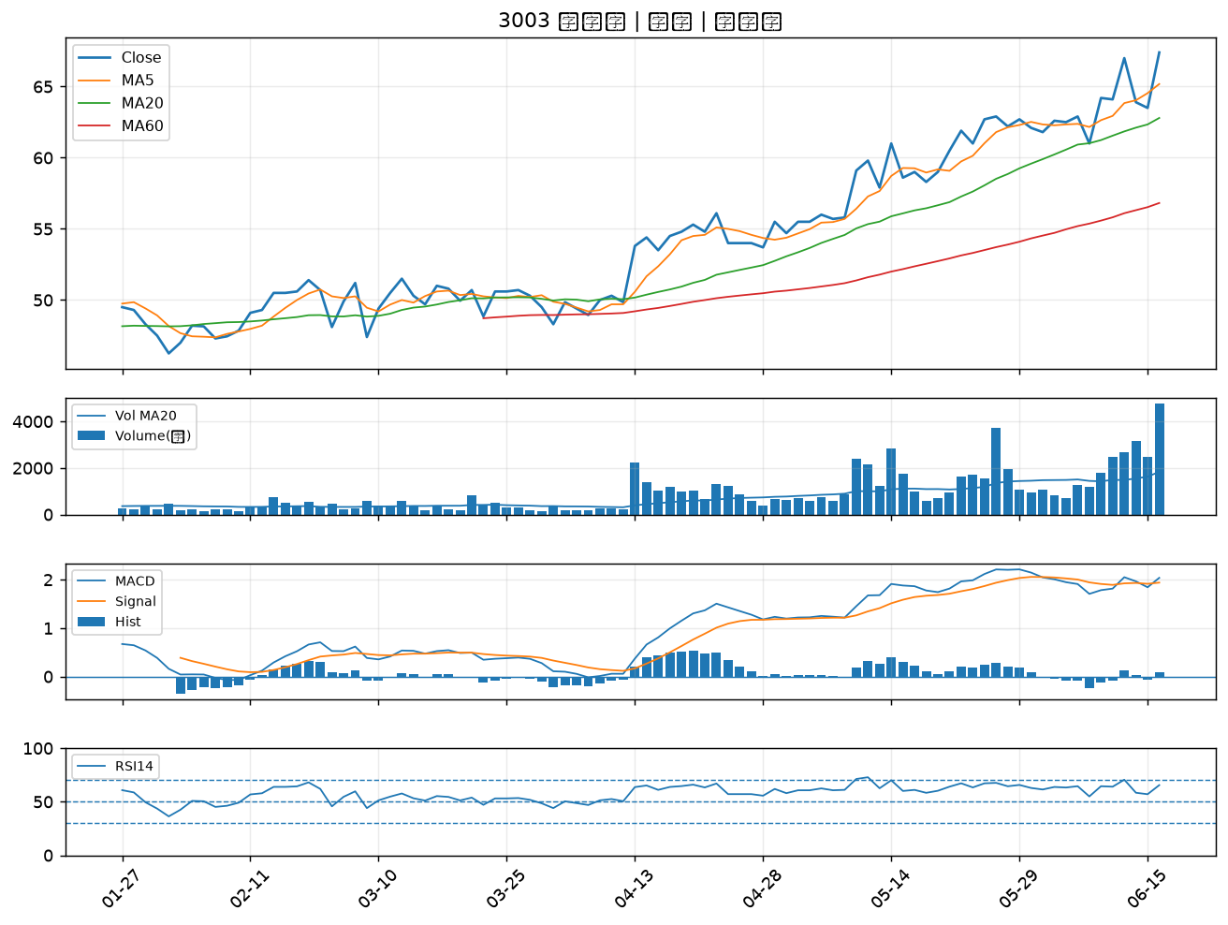

2884 玉山金｜A級
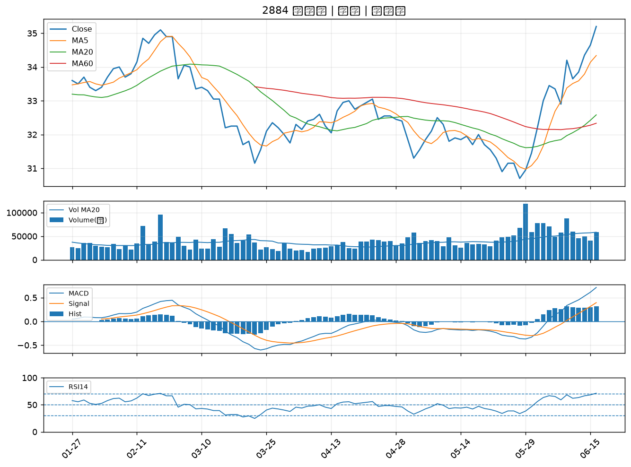

4976 佳凌｜A級
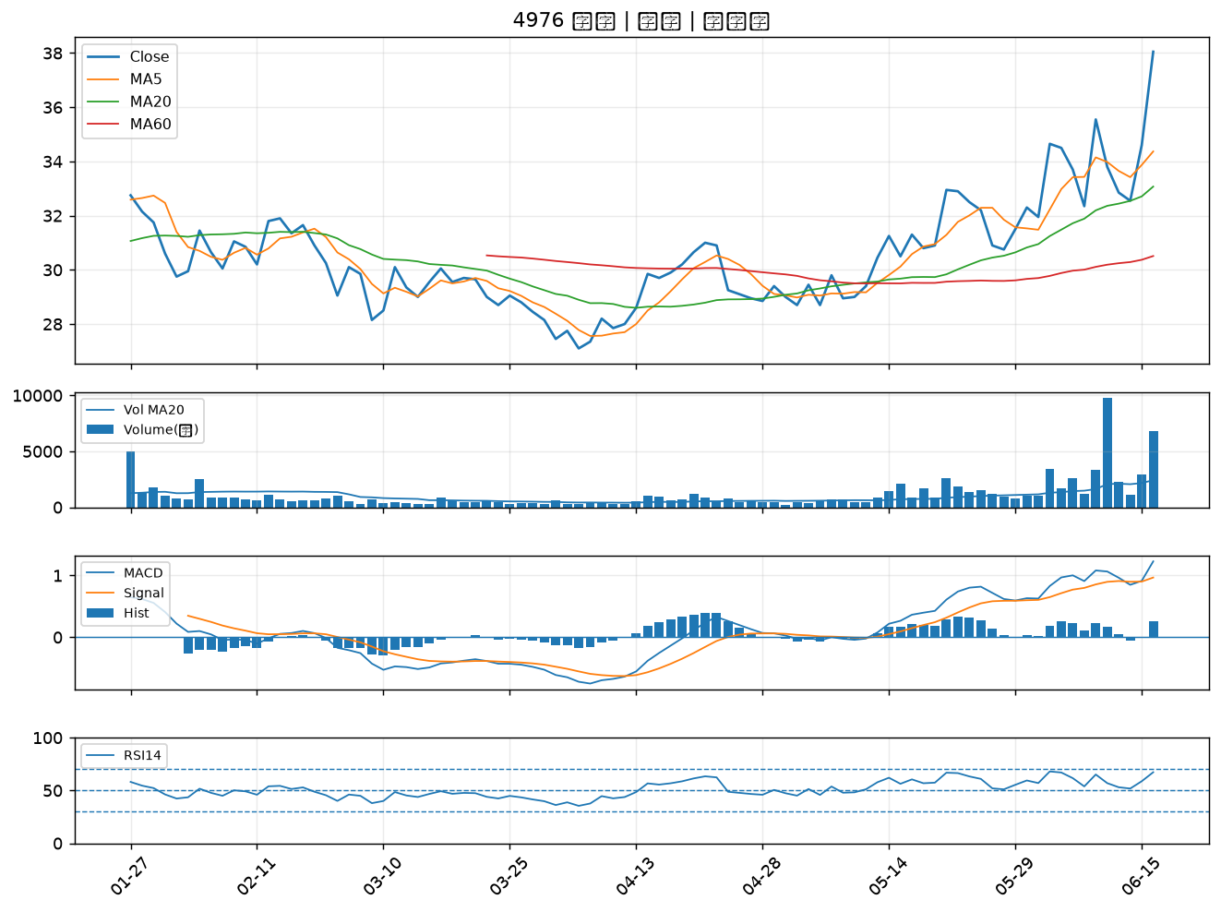

1907 永豐餘｜A級
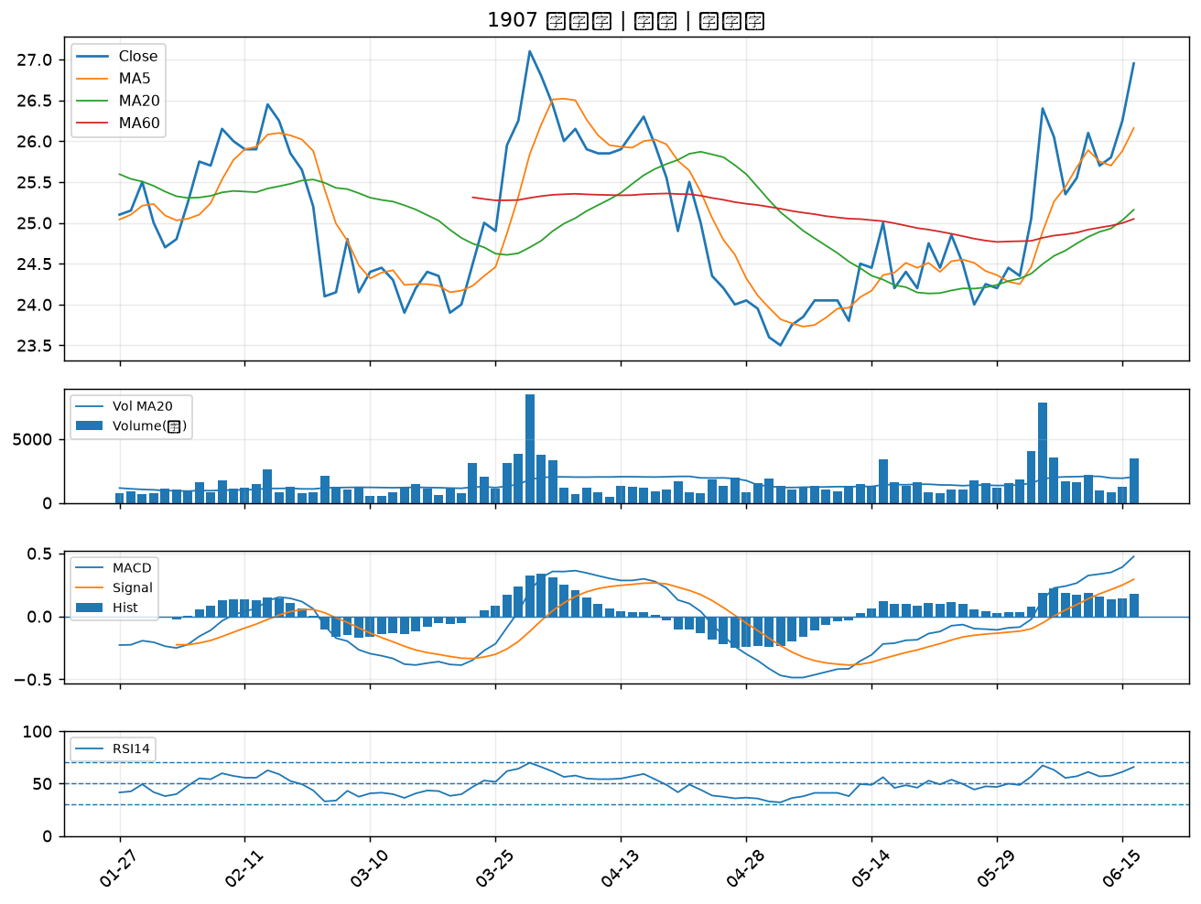

1905 華紙｜B級
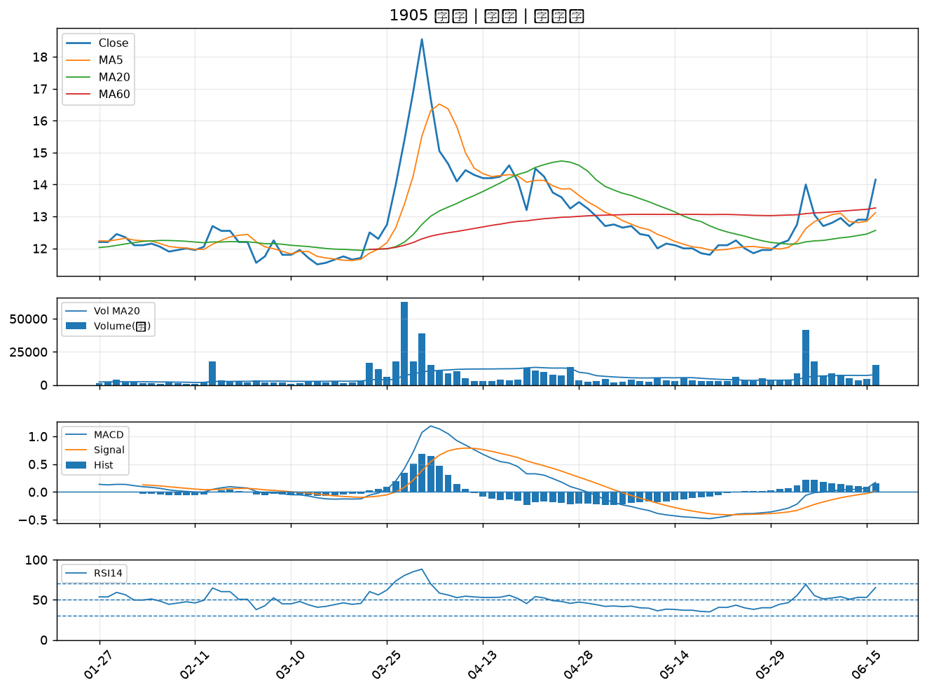

5302 太欣｜B級
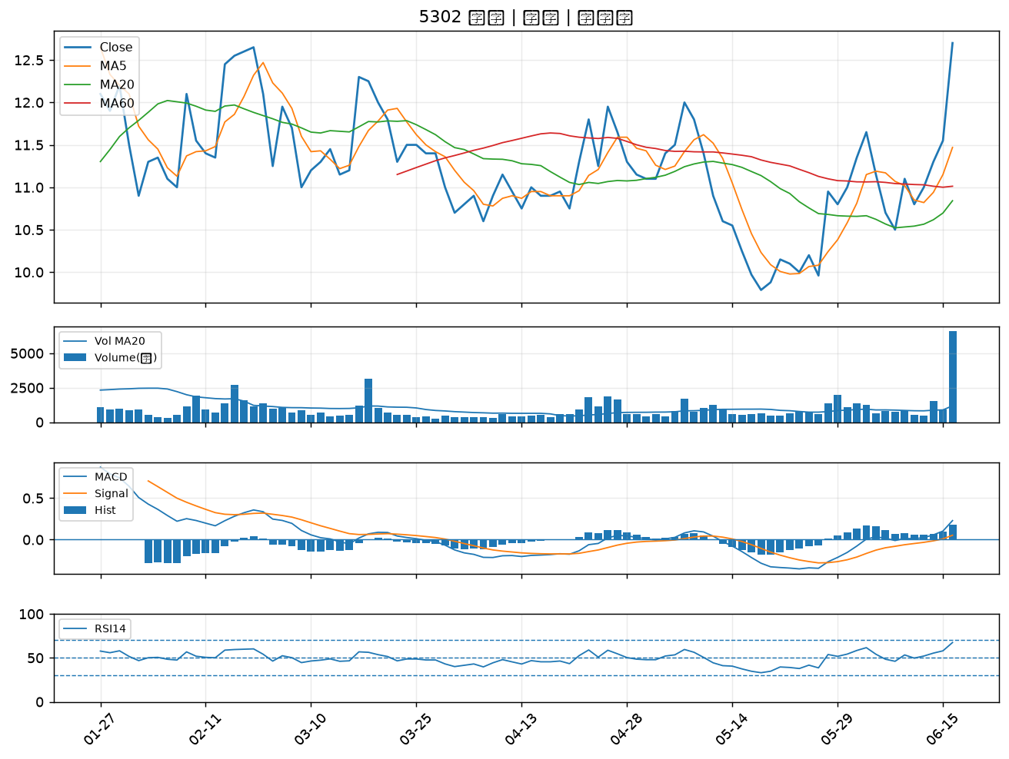

2851 中再保｜B級
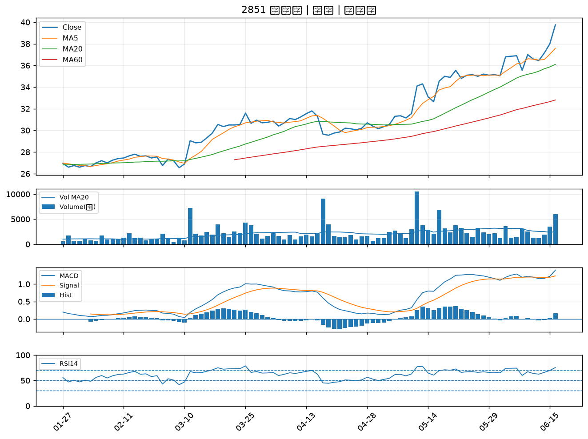

6156 松上｜B級
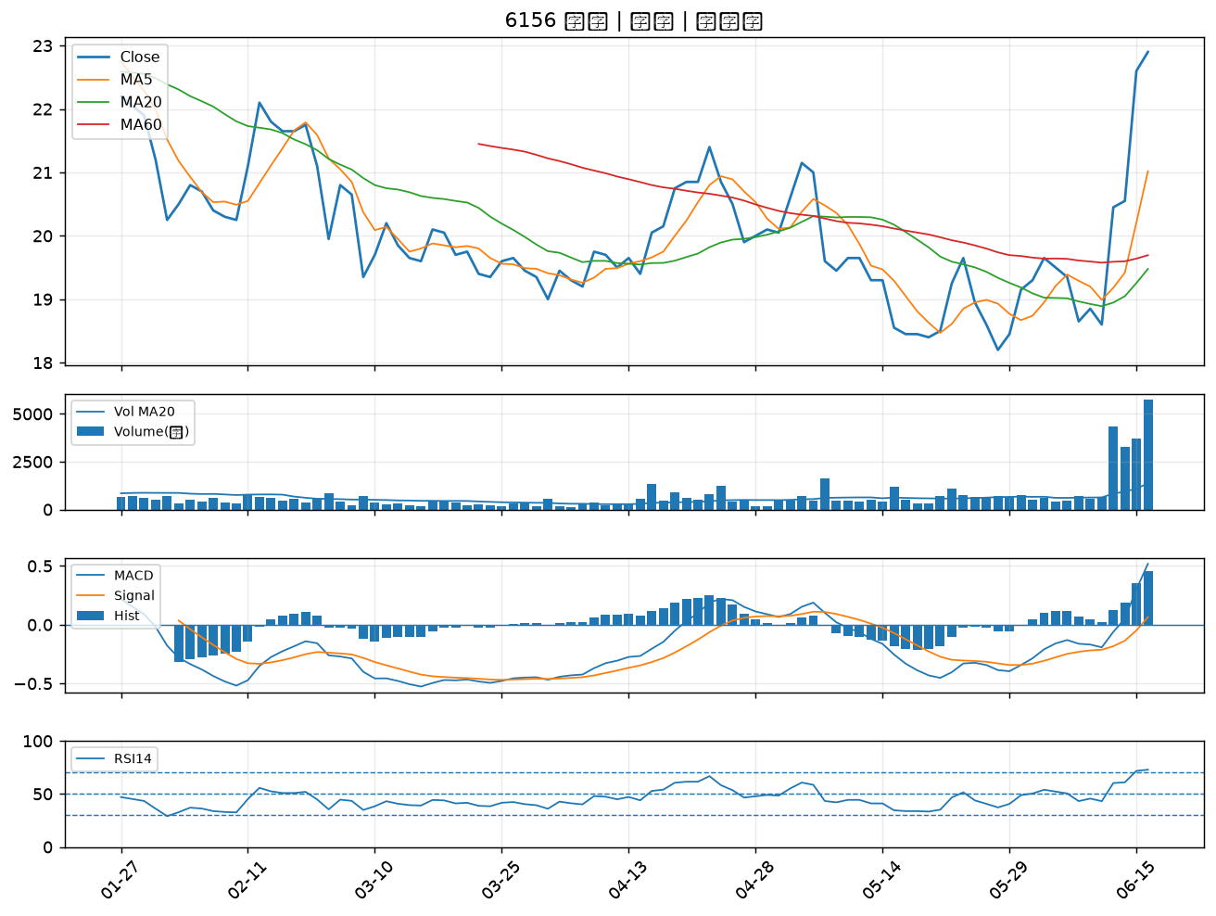

6182 合晶｜B級
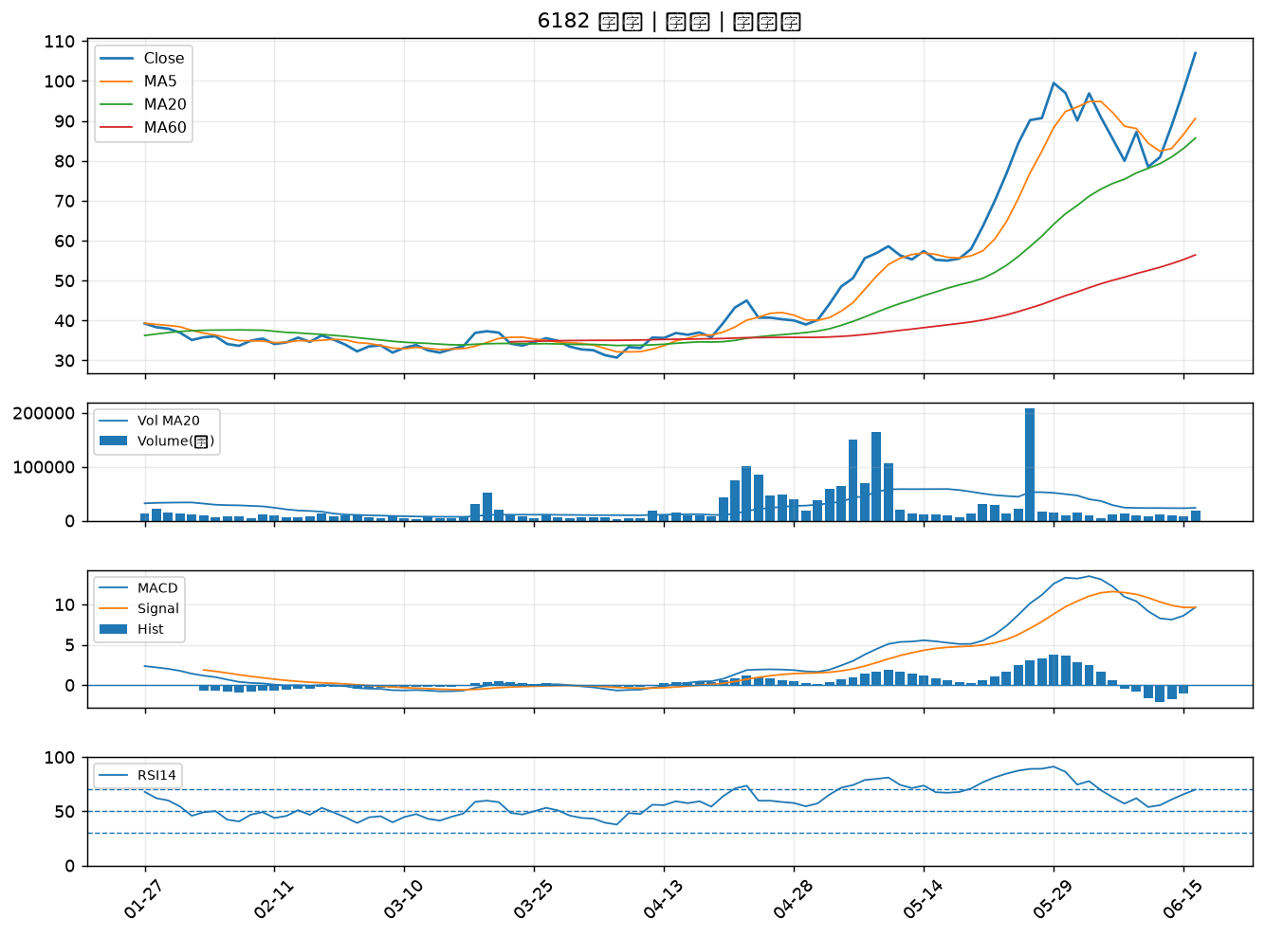

2633 台灣高鐵｜B級
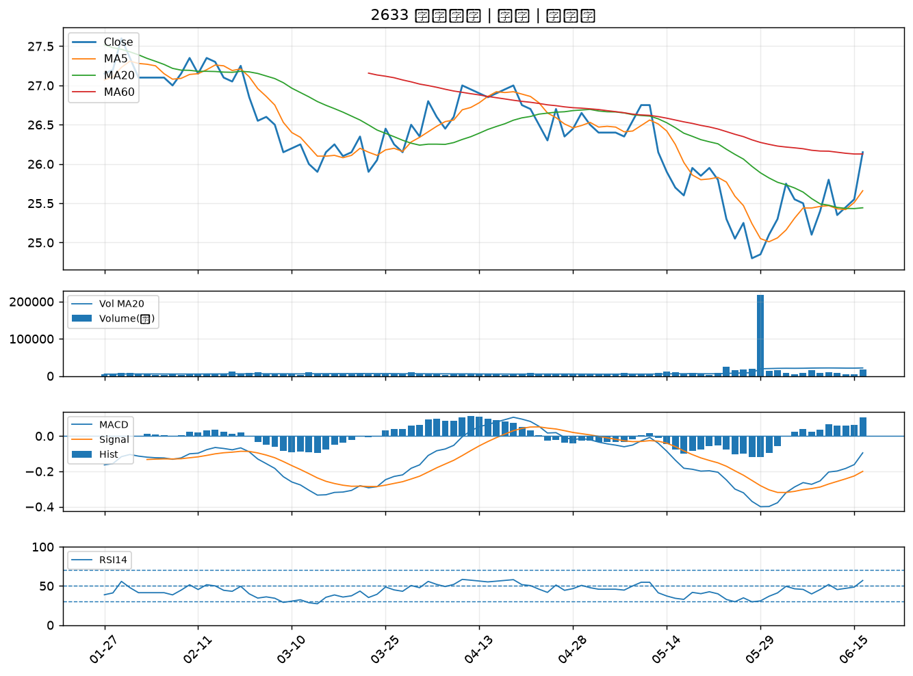

2412 中華電｜B級
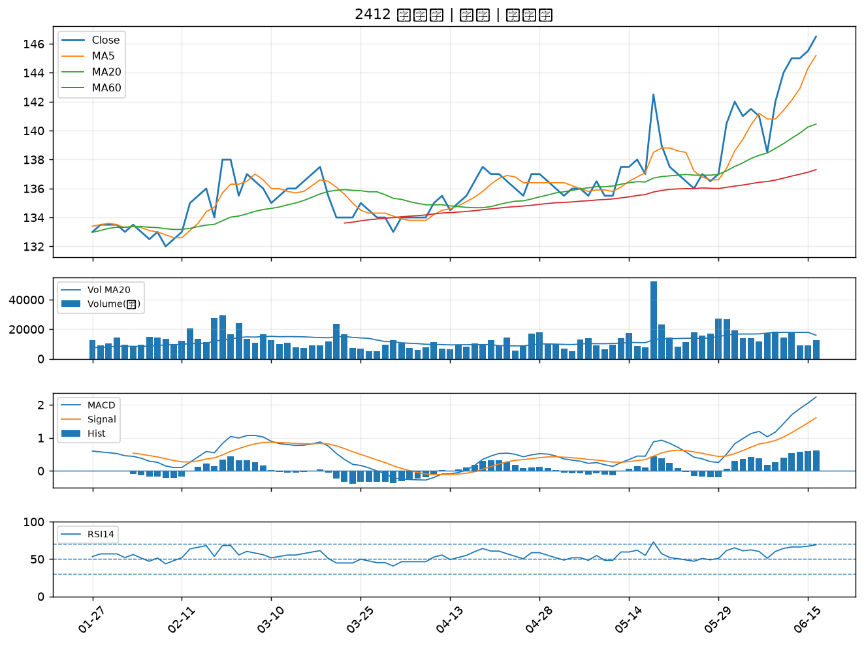

2882 國泰金｜B級

